výsledky
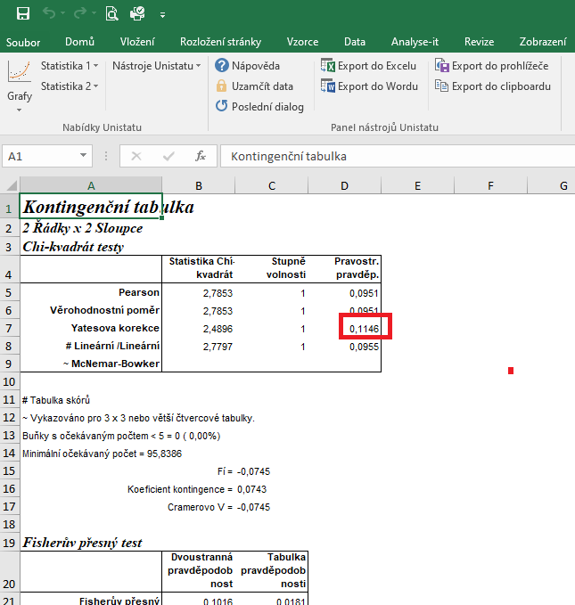
 | rok 2001 | rok 2020 | Statistické zpracování dat, která jsou vyjádřena ve formě četností, se běžně provádí pomocí chí kvadrát testu s využítím kontingenčních tabulek.
počet žen (tis.) | 98 | 167 | Tento test nelze zpracovat v tabulkovém procesoru Excel, ale je třeba použít vhodný statistický program jako je například Unistat.
celkový počet student (tis.) | 203 | 299 | Do kontingenčních tabulek je třeba dávat vždy údaje četností v absolutních hodnotách, nelze využít procenta.
počet mužů (tis.) | 105 | 132 | Vyjádření v procentech se využívá až pro finální interpertaci dat.
 |  |  | Při výpočtu je ovšem nutné vůči sobě porovnávat počty žen a počty mužů, proto je třeba počet mužů studijících VŠ dodatečně dopočítat.

 |  |  | vyjádření v procentech:
 |  |  |  | rok 2001 | rok 2020
 |  |  | počet žen (tis.) | 48.28 | 55.85
 | rok 2001 | rok 2020 | počet mužů (tis.) | 51.72 | 44.15
počet žen (tis.) | 98 | 167
počet mužů (tis.) | 105 | 132 | Vzhledem k tomu, že hodnota pravděpodobnosti Yatesovy korekce je 0,1146, můžeme říct, že není signifikantní rozdíl v počtu žen studijících v roce 2001 a 2020 v přepočtu na celkový počet studentů.

postup Unistat
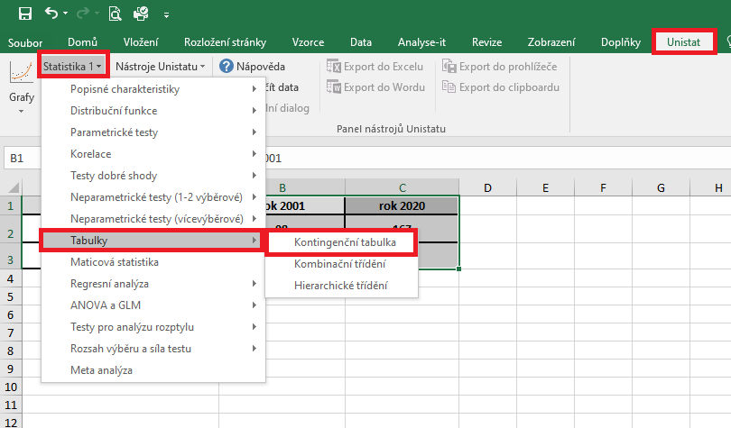
 | rok 2001 | rok 2020 | Označíme si zdrojová data a v hlavním menu si vybereme nabídku "Unistat".
počet žen (tis.) | 98 | 167 | Dále si zvolíme nabídky: Statistika 1 → Tabulky → Kontingenční tabulky
počet mužů (tis.) | 105 | 132

 |  |  | V následujícím dialogovém okně si převedeme ze seznamu proměnných do vybraných proměnných všechny soubory.
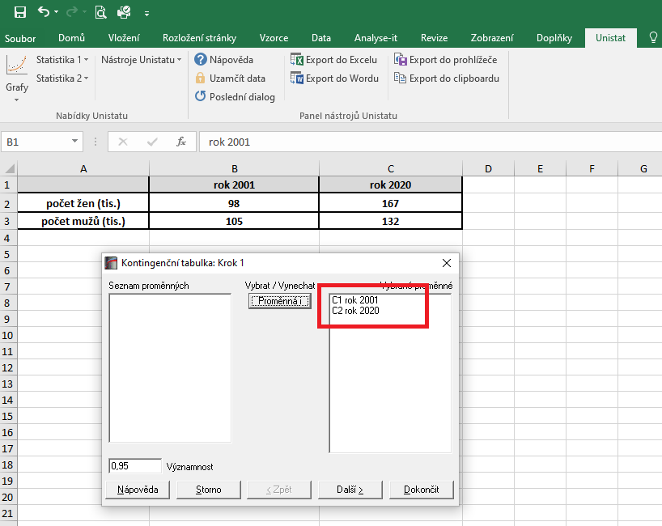

 |  |  | V následujícím dialogovém okně si zaškrtneme nabídku "RxC tabulkové statistiky" a zvolíme nabídku "Další".
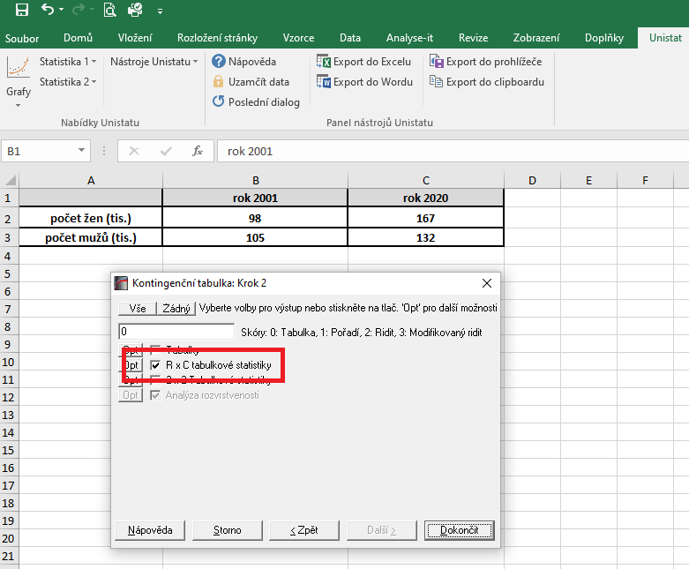

 |  |  |  | 14200
 |  |  |  | 1183.3333333

 |  |  | Dojde k vytvoření nového listu, kde v tabulce Chí-kvadrát testy nás bude zajímat výsledek pravděpodobnosti Yatesovy korekce.
 |  |  | Vzhledem k tomu, že hodnota pravděpodobnosti je 0,1146, můžeme říct, že není signifikantní rozdíl v počtu žen studijících v roce 2001 a 2020 v přepočtu na celkový počet studentů.

